Karte
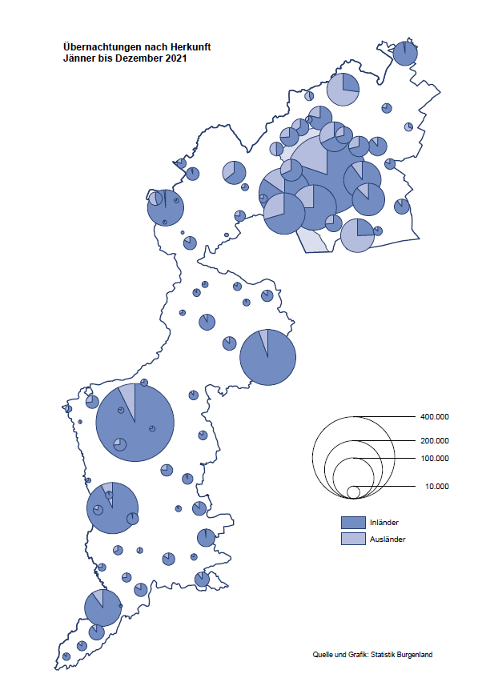

Bgld
Ankünfte nach Unterkunftsart |  |  |  |  |  |  |  | Übernachtungen nach Unterkunftsart |  |  |  |  |  |  |  | Daten für Grafik 2:
Dezember 2021 |  |  |  |  |  |  |  | Dezember 2021 |  |  |  |  |  |  |  |  | Monat | 2021 | 2020 | Ø 2010-2020 | 2020 | 2019 | 2018 | 2017 | 2016 | 2015 | 2014 | 2013 | 2012 | 2011 | 2010

Unterkunftsart | Ankünfte |  |  |  |  |  |  | Unterkunftsart | Übernachtungen |  |  |  |  |  |  |  |  | 2,510,061 | 2,287,961 | 2,920,278 | 2,287,961 | 3,144,232 | 3,050,564 | 3,092,657 | 3,084,025 | 2,914,691 | 2,912,637 | 2,853,243 | 2,938,655 | 2,933,357 | 2,911,034
 | Inländer |  | Ausländer |  | insgesamt |  |  |  | Inländer |  | Ausländer |  | insgesamt
 | 2020 | 2021 | 2020 | 2021 | 2020 | 2021 | % |  | 2020 | 2021 | 2020 | 2021 | 2020 | 2021 | % | Jänner | 1 | 29,476 | 145,353 | 138,168 | 145,353 | 142,561 | 145,246 | 145,386 | 144,674 | 134,038 | 133,981 | 132,179 | 136,230 | 128,519 | 131,684
 |  |  |  |  |  |  |  |  |  |  |  |  |  |  |  | Feber | 2 | 34,472 | 151,431 | 139,118 | 151,431 | 140,588 | 142,295 | 142,728 | 145,581 | 135,782 | 142,631 | 131,305 | 135,387 | 132,050 | 130,518
Burgenland | 2,967 | 22,088 | 861 | 3,937 | 3,828 | 26,025 |  | Burgenland | 24,557 | 73,554 | 3,821 | 10,107 | 28,378 | 83,661 |  | März | 3 | 45,792 | 64,358 | 148,120 | 64,358 | 163,253 | 168,732 | 155,317 | 173,021 | 148,988 | 147,200 | 164,265 | 148,907 | 139,865 | 155,416
Gewerbl. Beherbergungsbetrieb | 1,799 | 19,874 | 686 | 3,534 | 2,485 | 23,408 |  | Gewerbl. Beherbergungsbetrieb | 5,961 | 48,450 | 2,653 | 8,271 | 8,614 | 56,721 |  | April | 4 | 50,285 | 5,072 | 193,444 | 5,072 | 244,826 | 224,025 | 232,034 | 202,440 | 201,029 | 212,756 | 185,187 | 215,698 | 211,430 | 193,387
5/4-Stern | 363 | 16,151 | 238 | 1,735 | 601 | 17,886 |  | 5/4-Stern | 1,506 | 40,940 | 714 | 4,779 | 2,220 | 45,719 |  | Mai | 5 | 158,476 | 46,179 | 267,078 | 46,179 | 283,418 | 306,488 | 278,950 | 328,809 | 292,559 | 285,056 | 297,188 | 278,023 | 257,616 | 283,574
3-Stern | 1,271 | 2,944 | 232 | 553 | 1,503 | 3,497 |  | 3-Stern | 3,927 | 6,176 | 820 | 1,387 | 4,747 | 7,563 |  | Juni | 6 | 333,648 | 233,437 | 307,010 | 233,437 | 353,757 | 312,160 | 347,452 | 298,750 | 304,686 | 319,646 | 276,693 | 292,628 | 343,074 | 294,830
2/1-Stern | 165 | 779 | 216 | 1,246 | 381 | 2,025 |  | 2/1-Stern | 528 | 1,334 | 1,119 | 2,105 | 1,647 | 3,439 |  | Juli | 7 | 472,159 | 447,640 | 423,318 | 447,640 | 430,134 | 431,967 | 436,808 | 437,717 | 417,086 | 403,168 | 408,674 | 409,575 | 413,893 | 419,841
Privatquartier nicht auf Bauernhof | 112 | 296 | 63 | 90 | 175 | 386 |  | Privatquartier nicht auf Bauernhof | 287 | 738 | 290 | 247 | 577 | 985 |  | Aug | 8 | 557,336 | 546,671 | 508,075 | 546,671 | 513,292 | 486,508 | 503,565 | 510,434 | 483,048 | 494,104 | 488,499 | 519,743 | 517,405 | 525,560
Privatquartier auf Bauernhof | 30 | 113 | 10 | 14 | 40 | 127 |  | Privatquartier auf Bauernhof | 52 | 245 | 44 | 18 | 96 | 263 |  | Sept | 9 | 360,851 | 369,853 | 293,791 | 369,853 | 301,838 | 294,404 | 306,558 | 299,008 | 282,739 | 260,716 | 264,879 | 291,135 | 281,631 | 278,944
Campingplatz | 0 | 32 | 0 | 2 | 0 | 34 |  | Campingplatz | 0 | 61 | 0 | 2 | 0 | 63 |  | Okt | 10 | 257,755 | 203,553 | 212,194 | 203,553 | 225,667 | 217,367 | 218,450 | 217,470 | 203,272 | 206,019 | 203,858 | 211,959 | 211,883 | 214,636
Kurheim der Sozialvers.träger | 253 | 208 | 2 | 0 | 255 | 208 |  | Kurheim der Sozialvers.träger | 7,488 | 8,022 | 58 | 0 | 7,546 | 8,022 |  | Nov | 11 | 126,150 | 46,036 | 164,967 | 46,036 | 193,867 | 183,958 | 181,241 | 179,370 | 171,475 | 171,477 | 179,421 | 179,009 | 165,174 | 163,604
Private und öffentliche Kurheime | 624 | 700 | 3 | 3 | 627 | 703 |  | Private und öffentliche Kurheime | 10,103 | 13,926 | 77 | 57 | 10,180 | 13,983 |  | Dez | 12 | 83,661 | 28,378 | 124,993 | 28,378 | 151,031 | 137,414 | 144,168 | 146,751 | 139,989 | 135,883 | 121,095 | 120,361 | 130,817 | 119,040
Jugendherberge | 23 | 81 | 9 | 0 | 32 | 81 |  | Jugendherberge | 73 | 112 | 35 | 0 | 108 | 112
Ferienwohnung, Ferienhaus | 85 | 747 | 86 | 285 | 171 | 1,032 |  | Ferienwohnung, Ferienhaus | 522 | 1,937 | 661 | 1,472 | 1,183 | 3,409 |  | Überschrift1: | Übernachtungen im Burgenland 2015
Sonstige Unterkunft | 41 | 37 | 2 | 9 | 43 | 46 |  | Sonstige Unterkunft | 71 | 63 | 3 | 40 | 74 | 103 |  | Überschrift2: | im Vergleich zu 2015 und Ø 2005-2015

Übernachtungen im Dezember nach Unterkunftsarten
Übernachtungen nach Monaten
 |  |  |  |  |  |  |  |  |  |  |  |  |  |  |  | Daten für Grafik 1:
 |  |  |  |  |  |  |  |  |  |  |  |  |  |  |  |  | 2021 | 2020
 |  |  |  |  |  |  |  |  |  |  |  |  |  |  |  | 5/4-Stern | 45,719 | 2,220
 |  |  |  |  |  |  |  |  |  |  |  |  |  |  |  | 3-Stern | 7,563 | 4,747
 |  |  |  |  |  |  |  |  |  |  |  |  |  |  |  | 2/1-Stern | 3,439 | 1,647
 |  |  |  |  |  |  |  |  |  |  |  |  |  |  |  | Privatquartier | 1,248 | 673
 |  |  |  |  |  |  |  |  |  |  |  |  |  |  |  | Campingplatz | 63 | 0
 |  |  |  |  |  |  |  |  |  |  |  |  |  |  |  | Kurheim, Erhol. | 22,005 | 17,726
 |  |  |  |  |  |  |  |  |  |  |  |  |  |  |  | Sonst. Unterk. | 3,624 | 1,365

 |  |  |  |  |  |  |  |  |  |  |  |  |  |  |  | Kontrolle | 83,661 | 28,378

Gemeinde20
Die 20 Gemeinden mit den meisten Übernachtungen
Dezember 2021

Gemeinde | Ankünfte |  |  | Übernachtungen
 | 2020 | 2021 | % | 2020 | 2021 | %

Bad Tatzmannsdorf | 219 | 4,423 |  | 6,700 | 20,895
Stegersbach | 18 | 3,623 |  | 24 | 9,662
Lutzmannsburg | 37 | 4,311 |  | 167 | 9,517
Frauenkirchen | 23 | 3,093 |  | 84 | 6,161
Bad Sauerbrunn | 429 | 466 |  | 4,177 | 6,135
Rust | 85 | 644 |  | 2,500 | 4,205
Parndorf | 486 | 2,641 |  | 1,000 | 4,113
Sankt Andrä am Zicksee | 163 | 242 |  | 2,898 | 3,462
Kittsee | 92 | 150 |  | 2,352 | 3,006
Jennersdorf | 64 | 1,069 |  | 172 | 2,048
Pamhagen | 36 | 361 |  | 65 | 1,722
Neusiedl am See | 89 | 318 |  | 517 | 1,129
Eisenstadt | 155 | 440 |  | 416 | 1,097
Eberau | 41 | 49 |  | 1,245 | 1,051
Mönchhof | 127 | 151 |  | 783 | 1,025
Marz | 295 | 585 |  | 447 | 901
Oberwart | 131 | 279 |  | 309 | 580
Oberpullendorf | 46 | 230 |  | 75 | 374
Donnerskirchen | 82 | 91 |  | 166 | 354
Großpetersdorf | 37 | 141 |  | 62 | 330

Die 10 Gemeinden mit den meisten Übernachtungen im Dezember
 |  |  |  |  |  |  |  | Daten für Grafik: | 2020 | 2021 | 2020 | 2021
 |  |  |  |  |  |  | 1 | Bad Tatzmannsdorf | 6,700 | 20,895 | 80.7 | 144.5
 |  |  |  |  |  |  | 2 | Stegersbach | 24 | 9,662 | 0.3 | 66.8
 |  |  |  |  |  |  | 3 | Lutzmannsburg | 167 | 9,517 | 2.0 | 65.8
 |  |  |  |  |  |  | 4 | Frauenkirchen | 84 | 6,161 | 1.0 | 42.6
 |  |  |  |  |  |  | 5 | Bad Sauerbrunn | 4,177 | 6,135 | 50.3 | 42.4
 |  |  |  |  |  |  | 6 | Rust | 2,500 | 4,205 | 30.1 | 29.1
 |  |  |  |  |  |  | 7 | Parndorf | 1,000 | 4,113 | 12.0 | 28.4
 |  |  |  |  |  |  | 8 | Sankt Andrä am Zicksee | 2,898 | 3,462 | 34.9 | 23.9
 |  |  |  |  |  |  | 9 | Kittsee | 2,352 | 3,006 | 28.3 | 20.8
 |  |  |  |  |  |  | 10 | Jennersdorf | 172 | 2,048 | 2.1 | 14.2
 |  |  |  |  |  |  |  | restliche Gemeinden | 8,304 | 14,457 | 100.0 | 100.0

 |  |  |  |  |  |  |  | Insgesamt | 28,378 | 83,661

